Sheet1
 | https://bj.lianjia.com/chengjiao/c1111027376907/?sug=%E5%AE%9A%E6%85%A7%E4%B8%9C%E9%87%8C
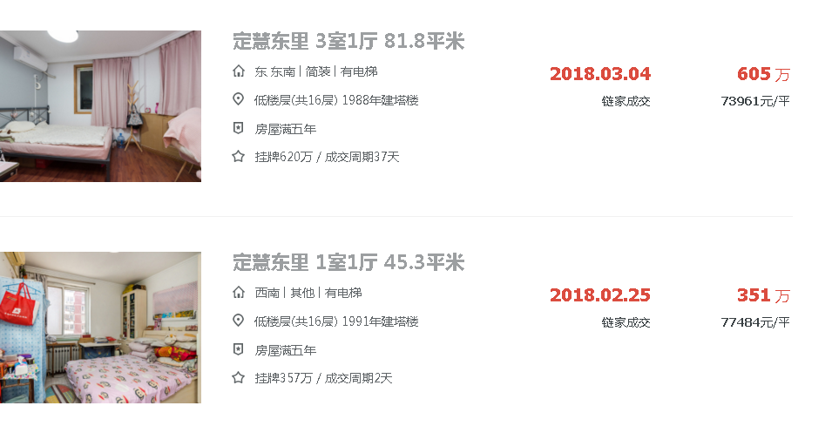

B

C

